Sheet1
일자 | 프로그램(자바, html, JSP 등) |  | 배운 내용, 오류 상황 | 참고사이트 | 해결책
2021-09-16 | java_web |  | Database에서 MemberVO vo에 값을 못가져옴 | 영문쌤 | getAttribute를 getParameter로 고침
 |  |  | logininfo.name을 못찾음 | " | session에 물려있어서 난 오류로 지우고 진행함 | name이 아니라 Name이였음
 | android |  | 이미지가 애뮬레이터에 안뜸 |  | tool: 말고 android:로 바꿈
 |  |  | inflate를 이용해서 화면을 나눳는데 이후 버튼을 추가하니까 구동 자체가 안됨 |  | 새로 나타난 버튼은 click 블록 안에 만들엇어야 했음
2021-09-23 | android |  | Service에 데이터 넘기기
2021-09-24 | java_web |  | 오타내지말자
 |  |  | 아이디 중복체크 누르면 500 에러 뜸 | 영문쌤 | sql.mapper에 오류구문있으면서 올스탑된것이였으면 insert 문 수정하니까 해결됨

2021-09-27 | java_web |  | coul not find class: 클래스를 못찾음 |  | 서버 리스타트하니까 바로 해결

 |  |  | Controller에서는 getParameter
 |  |  | jps에서 getAttribute 착각하지말자

 |  | sql.mapper의 id 일치 확인 잘하자

2021-09-28 | java_web |  | sqlmapper.xml에 오류가 있는 구문이 하나라도 있으면 시스템 자체가 작동 안됨 |  | 오류 구문 수정하니까 정상작동됨

2021-10-06 | android |  | 앱 실행이 안됨 | https://stackoverflow.com/questions/42219784/installation-failed-with-message-invalid-file/42226014#42226014 | Build 탭의 CleanProject 하고 재실행하니까 됨
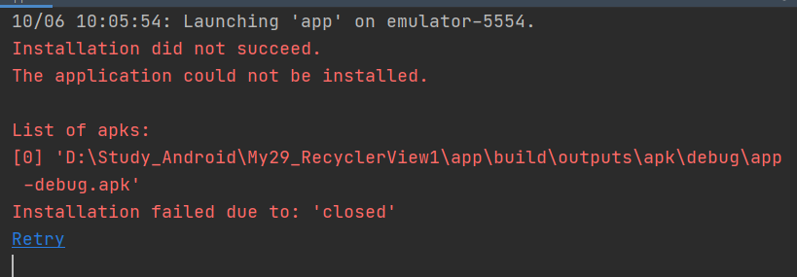

2021-10-12 | Spring |  | parameter를 컨트롤러에서 계속 못받아서 테이블에 집어넣지를 못함 |  | vo의 매개변수랑 form의 input태그의 name이 같으면 자동으로 vo에 자동으로 바인딩 되므로 대소문자를 맞춰주니 잘 입력됨
2021-10-13 | Spring |  |  |  | root-context.xml에 새로 추가한 package명을 추가해줘야함

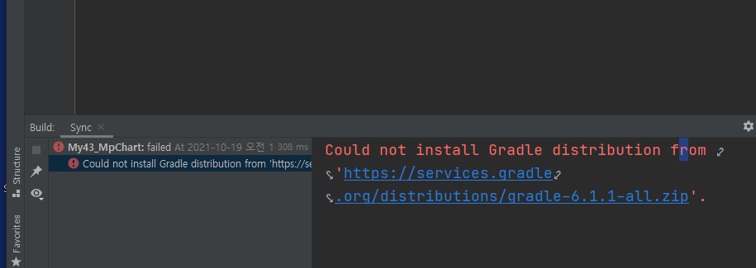
2021-10-20 | Android |  |  | https://nobase-dev.tistory.com/248 | C:\Users\admin\.gradle\wrapper\dists에 다운 받은 zip 풀어서 해결
 |  |  |  |  | .gradle 폴더부터는 존재하지 않아서 직접 만들어서 집어 넣음

2021-10-21 | spring | 포트번호가 이미 사용중이라면서 서버 구동 불가 |  | https://to-dy.tistory.com/59 | cmd에서 포트 번호 taskkill로 죽이고 재실행
2021-10-25 | android | editText에 포커스 주기 |  |  | editText.requestFocus 라고 치면 해당 아이디에 포커스 줄 수 있음
 | spring |  | config.xml에서 default를 템플릿으로 두고 error 페이지를 만들었는데 템플릿이 로그인페이지에만 적용되고 에러페이지에는 적용이 안됨. |  | \아직 미해결(2021-10-25) -새로 만드는 템플릿의 위치를 위로 올려주니까 정상 작동함(이유는 모르겠음, 2021-10-26)

2021-10-26 | spring | Spring4 An error has occurred. See the log file (log파일 주소) 라는 알림창이 뜨면서 Spring 실행 안됨 |  | https://hongpal.tistory.com/entry/Eclipse-An-error-has-occurred-See-the-log-file-%EB%8C%80%EC%B2%98%EB%B2%95

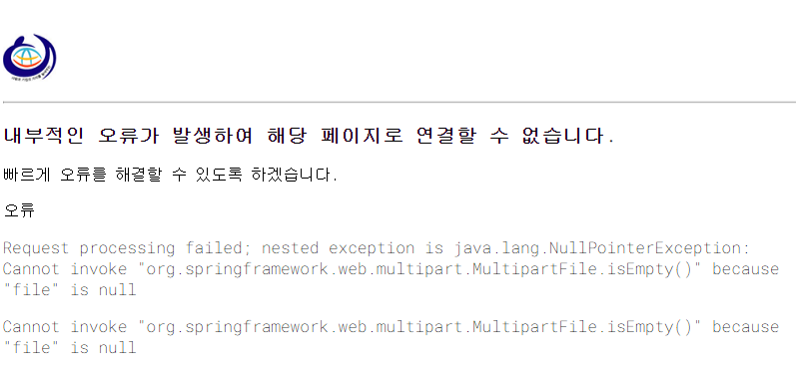
10월 27일 | spring

 |  | "file" is null

2022-08-25 | git | git 리눅스 명령어 공부함

